DELL T20
Alap szerver | Egységár | db | Fizetendő |  | T20
DELL PowerEdge T20 - Xeon E3-1225v2 3.2GHz 3év helyszíni garancia | 85,500 HUF | 0 | - HUF
DELL PowerEdge T20 - Xeon E3-1225v2 3.2GHz 5év helyszíni garancia | 99,000 HUF | 0 | - HUF
DVD író | 4,500 HUF | 0 | - HUF
Memória (a szerver 4 modul fogadására alkalmas)
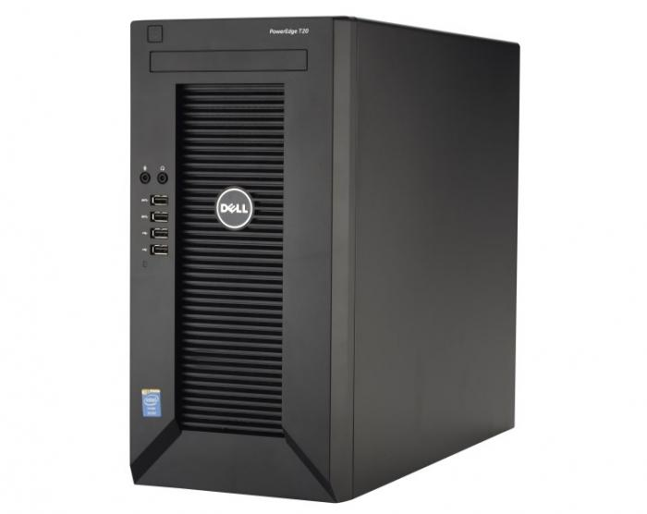
4GB DELL memória (UDIMM, ECC) szerver garanciát örökli | 19,800 HUF | 0 | - HUF
8GB utángyártott memória (ECC) élettartam garancia | 24,600 HUF | 0 | - HUF
SSD beépítővel (a szerver maximum 2 SSD fogadására alkalmas)
120 GB SSD (Minőségi: Sandisk/Adata/OCZ/Kingston) 3 év garancia | 15,000 HUF | 0 | - HUF
240 GB SSD (Minőségi: Sandisk/Adata/OCZ/Kingston) 3 év garancia | 25,000 HUF | 0 | - HUF
480 GB SSD (Minőségi: Sandisk/Adata/OCZ/Kingston) 3 év garancia | 40,000 HUF | 0 | - HUF
Samsung SSD 850 PRO 256GB (R: 550 MB/s,W: 520 MB/s) 5év gar. | 36,000 HUF | 0 | - HUF
Samsung SSD 850 PRO 512GB (R: 550 MB/s,W: 520 MB/s) 5év gar. | 67,000 HUF | 0 | - HUF
Merevlemez (a szerver maximum 4 lemez fogadására alkalmas)
Toshiba 1TB (7200rpm 32MB) 2év szerviz/ 1év helyszíni garancia | 12,900 HUF | 0 | - HUF | 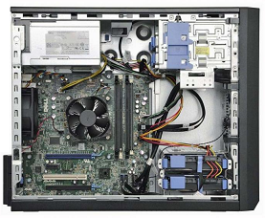
Toshiba 2TB (7200rpm 64MB) 2év garancia | 19,900 HUF | 0 | - HUF
Toshiba 3TB (7200rpm 64MB) 2év garancia | 25,900 HUF | 0 | - HUF
Enterprise SATA (3.5'/ 1TB / 64m / 7200rpm) 5év garancia | 29,500 HUF | 0 | - HUF
Enterprise SATA (3.5'/ 2TB / 128m / 7200rpm) 5év garancia | 42,900 HUF | 0 | - HUF
Enterprise SATA (3.5'/ 4TB / 128m / 7200rpm) 5év garancia | 66,600 HUF | 0 | - HUF
Enterprise SATA (3.5'/ 8TB / 128m / 7200rpm) 5év garancia | 119,900 HUF | 0 | - HUF
Nagyobb vagy más típusú, kompatibilis lemezekért keressen minket! (20/9186511)
Kiegészítő
Windows 2012 Foundation (Kisvállalati windows szerver, ami 15 db CAL-t (felhasználói engedélyt) tartalmaz) | 53,900 HUF | 0 | - HUF
Szerver telepítés | 15,000 HUF | 0 | - HUF
Szervert telepítés és beüzemelés (BUDAPEST) | 25,000 HUF | 0 | - HUF
Eaton 5EiUSB szünetmentes tápegység - DIN, USB | 18,900 HUF | 0 | - HUF
Mennyiség / Egységár (nettó) |  | 1 | - HUF
Összesen fizetendő (bruttó) |  |  | - HUF
Megrendelés: küldje el a táblázatot e-mail mellékletként az alábbi címre: |  | iroda@szerverplaza.eu
Szerver garancia: A garanciát minden esetben a termék gyártója biztosítja, hotline bejelentés alapján
Szállítási idő: 1-2 nap (személyes átvétellel akár azonnal, bővebb információ: 20/9186511)
Szállítási díj: nettó 1900 Ft (nettó 100 000 Ft / szerver felett díjmentes)
2017-01-16

